Sheet1
 | 8/07 - 11/07/24
 | 29/07 - 01/08/24
 | 26 - 29/08/2024 |  |  |  | 27/05 - 30/05/24
 | 22/12/2024-08/01/2025 |  | 11/07 - 29/07/24 |  | 10/06 - 13/06 |  | 13/05-16/05/24 |  |  | 13/03-31/03/25 |  |  |  | 2025-03-31 | 2025-04-18
 | rabbit | aemon | rabbit | no aemon | rabbit | aemon | rabbit | aemon |  | rabbit | envea | innova |  | rabbit | envea | innova
70 cm | nodo 2 | Z6 | nodo 3 |  | nodo 6 | Z8 | nodo 4 | Z8 | 155 cm (controvento, 140 in realtà) | nodo 4 |  | sl 11 | 155 cm (controvento, 140 in realtà) | nodo 4 |  | sl 11
180 cm | nodo 4 | Z7 |  |  | nodo 4 | Z7 | nodo 6 | Z7 | 270 cm (fronte robot) | nodo 2 |  | sl 5 | 270 cm (fronte robot) | nodo 2 |  | sl 5
300 cm | nodo 6 | Z8 |  |  | nodo 2 | Z6 | nodo 2 | Z6 | 270 cm (controvento) | nodo 6 |  | sl 5 | 270 cm (controvento) | nodo 6 |  | sl 5
 |  |  |  |  |  |  |  |  | 270 cm (255+15 da pav) | nodo 5 | con envea |  | 270 cm (255+15 da pav) | nodo 1 | con envea

 |  |  |  |  |  |  |  |  |  | 4/30/2025-5/12/25
 |  |  |  |  |  |  |  |  |  | rabbit | envea | innova
 |  |  |  |  |  |  |  |  | 155 cm (controvento, 140 in realtà) | nodo 4 |  | sl 11
 |  |  |  |  |  |  |  |  | 270 cm (fronte robot) | nodo 2 |  | sl 5
 |  |  |  |  |  |  |  |  | 270 cm (controvento) | nodo 6 |  | sl 5
 |  |  |  |  |  |  |  |  | 270 cm (255+15 da pav) | nodo 5 | con envea | no

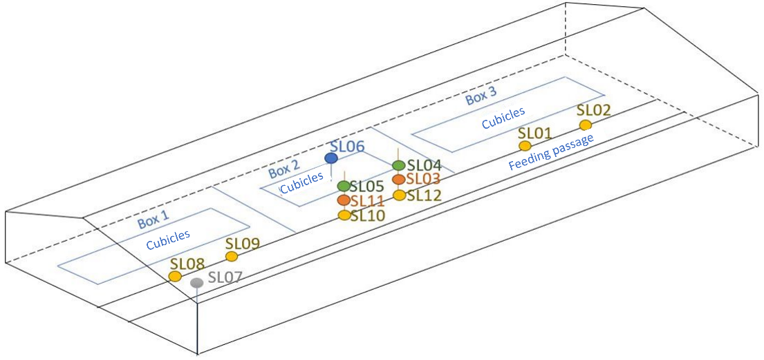
 |  |  |  |  |  |  |  |  |  | 12/06-25/06/2025
 |  |  |  |  |  |  |  |  |  | rabbit | envea | innova
 |  |  |  |  |  |  |  |  | 155 cm (controvento, 140 in realtà) | nodo 2 |  | sl 11 (prima colonna)
 |  |  |  |  |  |  |  |  | 270 cm (controvento) | nodo 4 |  | SL 5 (prima colonna)
 |  |  |  |  |  |  |  |  | 155 cm (controvento) | nodo 1 |  | sl 4 (seconda colonna)
 |  |  |  |  |  |  |  |  | 270 cm (controvento) | nodo 6 |  | sl 3 (seconda colonna)
 |  |  |  |  |  |  |  |  | 270 cm (255+15 da pav) | nodo 5 | con envea | no

 |  |  |  |  |  |  |  |  |  | 11/09/2025 -
 |  |  |  |  |  |  |  |  |  | rabbit | envea | innova
 |  |  |  |  |  |  |  |  | 155 cm (controvento, 140 in realtà) | nodo 2 |  | sl 11 (prima colonna)
 |  |  |  |  |  |  |  |  | 270 cm (controvento) | nodo 4 |  | SL 5 (prima colonna)
 |  |  |  |  |  |  |  |  | 155 cm (controvento) | nodo 6 |  | sl 4 (seconda colonna)
 |  |  |  |  |  |  |  |  | 270 cm (controvento) | nodo 3 |  | sl 3 (seconda colonna)
 |  |  |  |  |  |  |  |  | 270 cm (255+15 da pav) | nodo 5 | con envea | no

